Источники
 |  |  |  |  | Форма 0503117 с.3
3. Источники финансирования дефицита бюджета

Наименование показателя | Код строки | Код источника финансирования дефицита бюджета по бюджетной классификации | Утвержденные бюджетные назначения | Исполнено | Неисполненные назначения

1 | 2 | 3 | 4 | 5 | 6
Источники финансирования дефицита бюджета - всего | 500 | x | 306,000,682.63 | 9,541,055.39 | 296,459,627.24
в том числе:
источники внутреннего финансирования бюджета | 520 | x | 98,657,984.00 | -203,599,197.77 | 109,447,984.00
из них:
Кредиты кредитных организаций в валюте Российской Федерации | 520 | 002 01 02 00 00 00 0000 000 | 109,447,984.00 | 0.00 | 109,447,984.00
Привлечение кредитов от кредитных организаций в валюте Российской Федерации | 520 | 002 01 02 00 00 00 0000 700 | 109,447,984.00 | 0.00 | 109,447,984.00
Привлечение муниципальными округами кредитов от кредитных организаций в валюте Российской Федерации | 520 | 002 01 02 00 00 14 0000 710 | 109,447,984.00 | 0.00 | 109,447,984.00
Бюджетные кредиты из других бюджетов бюджетной системы Российской Федерации | 520 | 002 01 03 00 00 00 0000 000 | -10,790,000.00 | -10,790,000.00 | 0.00
Бюджетные кредиты из других бюджетов бюджетной системы Российской Федерации в валюте Российской Федерации | 520 | 002 01 03 01 00 00 0000 000 | -10,790,000.00 | -10,790,000.00 | 0.00
Погашение бюджетных кредитов, полученных из других бюджетов бюджетной системы Российской Федерации в валюте Российской Федерации | 520 | 002 01 03 01 00 00 0000 800 | -10,790,000.00 | -10,790,000.00 | 0.00
Погашение бюджетами муниципальных округов кредитов из других бюджетов бюджетной системы Российской Федерации в валюте Российской Федерации | 520 | 002 01 03 01 00 14 0000 810 | -10,790,000.00 | -10,790,000.00 | 0.00
Иные источники внутреннего финансирования дефицитов бюджетов | 520 | 002 01 06 00 00 00 0000 000 | 0.00 | -192,809,197.77 | 0.00
Операции по управлению остатками средств на единых счетах бюджетов | 520 | 002 01 06 10 00 00 0000 000 | 0.00 | -192,809,197.77 | 0.00
Увеличение финансовых активов в государственной (муниципальной) собственности за счет средств организаций, лицевые счета которым открыты в территориальных органах Федерального казначейства или в финансовых органах в соответствии с законодательством Российской Федерации | 520 | 002 01 06 10 02 00 0000 500 | 0.00 | -192,809,197.77 | 0.00
Увеличение финансовых активов в собственности муниципальных округов за счет средств на казначейских счетах для осуществления и отражения операций с денежными средствами, поступающими во временное распоряжение получателей средств местного бюджета, казначейских счетах для осуществления и отражения операций с денежными средствами бюджетных и автономных учреждений, казначейских счетах для осуществления и отражения операций с денежными средствами юридических лиц, не являющихся участниками бюджетного процесса, бюджетными и автономными учреждениями | 520 | 002 01 06 10 02 14 0000 550 | 0.00 | -192,809,197.77 | 0.00
Увеличение финансовых активов за счет привлечения на единый счет местного бюджета остатков средств на казначейских счетах для осуществления и отражения операций с денежными средствами, поступающими во временное распоряжение получателей средств местного бюджета | 520 | 002 01 06 10 02 14 0001 550 | 0.00 | 24,385,532.71 | 0.00
Увеличение финансовых активов за счет привлечения на единый счет местного бюджета средств на казначейских счетах для осуществления и отражения операций с денежными средствами бюджетных и автономных учреждений, открытых финансовому органу муниципального образования | 520 | 002 01 06 10 02 14 0002 550 | 0.00 | -217,194,730.48 | 0.00
источники внешнего финансирования бюджета | 620 | x | 0.00 | 0.00 | 0.00
из них:
Изменение остатков средств | 700 |  | 207,342,698.63 | 213,140,253.16 | 0.00
Изменение остатков средств на счетах по учету средств бюджетов | 700 | 000 01 05 00 00 00 0000 000 | 207,342,698.63 | 213,140,253.16 | 0.00
увеличение остатков средств, всего | 710 |  | 0.00 | 0.00 | X
Увеличение остатков средств бюджетов | 710 | 000 01 05 00 00 00 0000 500 | -5,438,494,074.44 | -2,803,349,497.91 | X
Увеличение прочих остатков средств бюджетов | 710 | 000 01 05 02 00 00 0000 500 | -5,438,494,074.44 | -2,803,349,497.91 | X
Увеличение прочих остатков денежных средств бюджетов | 710 | 000 01 05 02 01 00 0000 510 | -5,438,494,074.44 | -2,803,349,497.91 | X
Увеличение прочих остатков денежных средств бюджетов муниципальных округов | 710 | 000 01 05 02 01 14 0000 510 | -5,438,494,074.44 | -2,803,349,497.91 | X
уменьшение остатков средств, всего | 720 |  | 0.00 | 0.00 | X
Уменьшение остатков средств бюджетов | 720 | 000 01 05 00 00 00 0000 600 | 5,688,123,302.07 | 3,016,489,751.07 | X
Уменьшение прочих остатков средств бюджетов | 720 | 000 01 05 02 00 00 0000 600 | 5,688,123,302.07 | 3,016,489,751.07 | X
Уменьшение прочих остатков денежных средств бюджетов | 720 | 000 01 05 02 01 00 0000 610 | 5,688,123,302.07 | 3,016,489,751.07 | X
Уменьшение прочих остатков денежных средств бюджетов муниципальных округов | 720 | 000 01 05 02 01 14 0000 610 | 5,688,123,302.07 | 3,016,489,751.07 | X

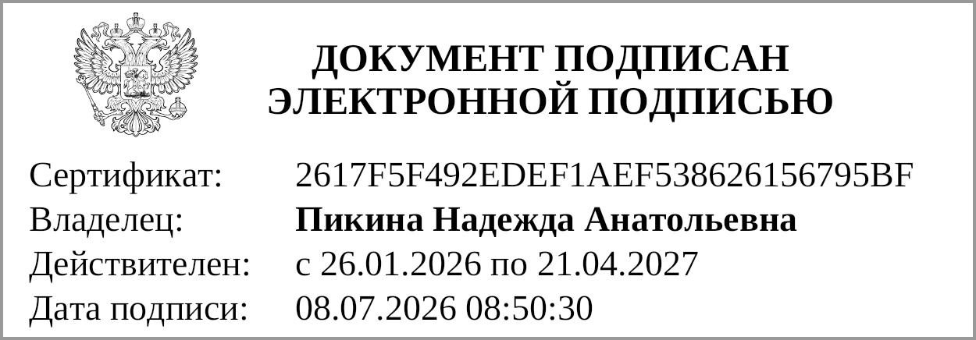
Руководитель |  |  | Н.А.Пикина
 | (подпись) |  | (расшифровка подписи)


Руководитель финансово- экономической службы |  |  | Н.А.Пикина
 | (подпись) |  | (расшифровка подписи)


Главный бухгалтер |  |  | О.Н.Харина
 | (подпись) |  | (расшифровка подписи)

"01" июля 2026 г.

Документ подписан электронной подписью. Дата представления 08.07.2026 Главный бухгалтер(Харина Оксана Николаевна, Сертификат: 008FF5053615660E0AFFBFE40F93F9310A, Действителен: с 02.06.2026 по 26.08.2027), Руководитель(Пикина Надежда Анатольевна, Сертификат: 2617F5F492EDEF1AEF538626156795BF, Действителен: с 26.01.2026 по 21.04.2027), Руководитель финансово-экономической службы(Пикина Надежда Анатольевна, Сертификат: 2617F5F492EDEF1AEF538626156795BF, Действителен: с 26.01.2026 по 21.04.2027)

